Trang chủ Home
 | Trang chủ | Về VIGIL | Hoạt động | Bản đồ VIGIL | Xuất bản | Liên hệ | Vi/En
 |  | Câu chuyện thương hiệu | Hoạt động cộng đồng |  | Tóm tắt
 |  | Tầm nhìn - Sứ mệnh | Khảo sát thực địa |  | Phương pháp nghiên cứu
 |  | Thành viên |  |  | Dữ liệu
Logo | https://drive.google.com/drive/u/0/folders/1yL76TVwPTdYVkSHMoPUh7_dRIArt8-uJ |  |  |  | Kết quả
Màu sắc, font chữ | https://docs.google.com/document/d/1oDVydsMP_SI9_Zg_CDHh336ARY1AAlOazm6fMvl54O4/edit?tab=t.0#heading=h.jz87joidlcq5 |  |  |  | Cơ hội
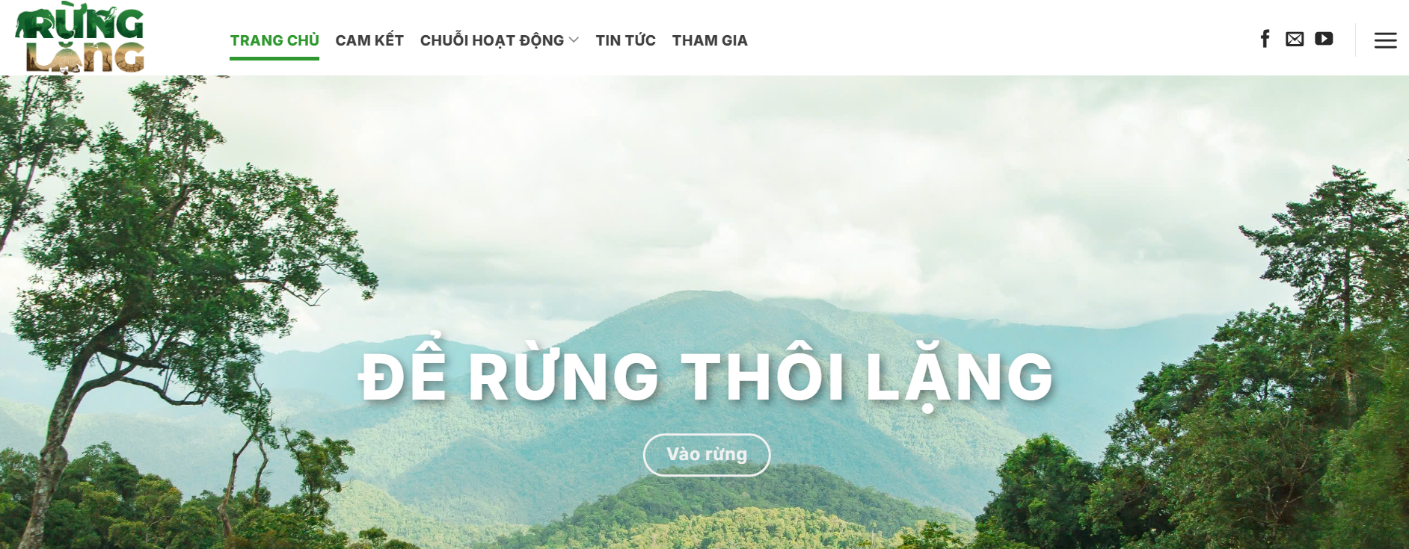
Link ảnh tổng hợp | https://drive.google.com/drive/folders/13SzOCYe4D30KoOEr_6M_UeGAJNf4d3HI
Tham khảo album ảnh | https://photos.google.com/share/AF1QipO7jng7WM73yC_aLeXWnOR8JmqNy_WtZlNb2oe-q9BJQFjMtmR21F49EtDU4p9log?key=YXBfX0I1dzZ1OXRiTENkNjZyRWd2eU1GbGNqaklR

Tham khảo | https://runglang.vn/
 | Mô tả trang chủ
1 | Slide/banner | VIGIL Công nghệ thức giấc - Đại ngàn bình yên

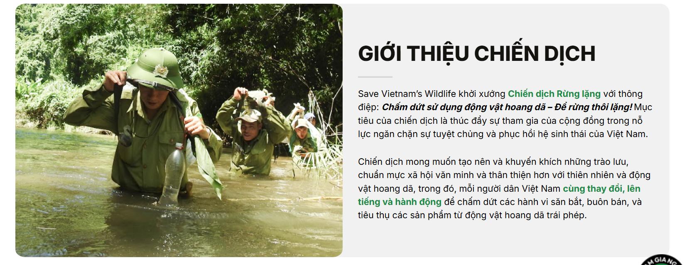
2 | Dự án của chúng tôi About VIGIL | Mô tả + ảnh
 | VN | VIGIL - Người vệ binh giữ rừng xanh Bắt đầu từ khát vọng bảo vệ những cánh rừng nguyên sinh trước nguy cơ biến đổi khí hậu, VIGIL là dự án Công nghệ xanh tiên phong do thế hệ trẻ làm chủ. Lấy cảm hứng từ từ gốc Latinh "Vigila" - sự túc trực thầm lặng và không ngơi nghỉ, VIGIL đóng vai trò như một "Người vệ binh số" hoạt động 24/7. Chúng tôi kết hợp sức mạnh của dữ liệu vệ tinh cùng Trí tuệ nhân tạo (AI) để chuyển hóa những dòng dữ liệu vô hình thành các cảnh báo sớm chính xác về rủi ro mất rừng, đe dọa hệ sinh thái. Với triết lý "Công nghệ vì sự sống", VIGIL tin rằng khi thuật toán được dẫn dắt bởi tình yêu thiên nhiên và tinh thần trách nhiệm, AI sẽ trở thành lá chắn vững chắc bảo vệ mảng xanh, đa dạng sinh học và sự bình yên cho đại ngàn Việt Nam.
 | EN | VIGIL - The guardian of the green forests Driven by the aspiration to protect pristine primary forests against the threats of climate change, VIGIL is a pioneering GreenTech project led by the younger generation. Inspired by the Latin root "Vigila" - representing silent, untiring watchfulness - VIGIL operates as a 24/7 "Digital Guardian." We combine the power of satellite data with Artificial Intelligence (AI) to transform invisible data streams into accurate early warnings regarding deforestation risks and threats to ecosystems. Guided by the philosophy "Technology for Life," VIGIL believes that when algorithms are driven by a love for nature and a sense of responsibility, AI becomes a powerful shield protecting the greenery, biodiversity, and serenity of Vietnam's vast forests.
3 | Bản đồ VIGIL VIGIL Map | Mô tả bản đồ + ảnh chụp bản đồ (từ map hiện tại đang develop)
 | EN | This interactive map visualizes the outputs of our machine learning pipeline across K'Bang and Mang Yang districts, Gia Lai Province, as translated from satellite data into actionable risk intelligence. Each 1 km² grid cell is assigned a deforestation risk probability generated by our Random Forest model, color-coded across three tiers: high risk (>0.7), medium risk (0.4–0.7), and low risk (<0.4). Warning zones highlight the top 10% highest-risk cells, providing forest rangers and conservation planners with a prioritized, data-driven foundation for patrol deployment. As a next step, we are expanding our dataset to scale this map to full national coverage across Vietnam in 2026. *Note: These outputs represent pilot model predictions and serve as prioritization zones — not legal proof of forest loss.
 | VN | Bản đồ tương tác này trực quan hóa kết quả đầu ra của pipeline học máy trên địa bàn huyện K'Bang và Mang Yang, tỉnh Gia Lai, chuyển hóa dữ liệu vệ tinh thành thông tin nguy cơ có thể tương tác và xử lý được. Mỗi ô lưới 1 km² được gán một xác suất nguy cơ phá rừng do mô hình Random Forest tạo ra, phân loại theo ba mức: nguy cơ cao (>0,7), nguy cơ trung bình (0,4–0,7) và nguy cơ thấp (<0,4). Vùng cảnh báo đánh dấu 10% ô lưới có nguy cơ cao nhất, cung cấp cho lực lượng kiểm lâm và các nhà quy hoạch bảo tồn một nền tảng ưu tiên dựa trên dữ liệu để triển khai tuần tra. Trong bước tiếp theo, chúng tôi đang mở rộng tập dữ liệu để đưa bản đồ này bao phủ toàn bộ lãnh thổ Việt Nam trong năm 2026. *Lưu ý: Các kết quả này là dự đoán thí điểm của mô hình và phục vụ mục đích phân vùng ưu tiên, không phải bằng chứng pháp lý về mất rừng.

4 | Xuất bản của chúng tôi Publication | Mô tả
 | EN | The core scientific foundation of Project VIGIL bridges the gap in proactive deforestation risk modeling in Southeast Asia with an interpretable machine learning framework, predicting risk at a 1 km² resolution in Gia Lai, Vietnam. Using a pilot study across K'Bang and Mang Yang districts, we integrate multi-source data from Google Earth Engine, including Hansen Global Forest Change, Global Forest Watch alerts, Sentinel-2 spectral indices, topographic features, and road network proximity (OpenStreetMap), to build a structured feature table across 6,000+ grid cells. We evaluate three modeling approaches: a baseline risk score, logistic regression, and random forest. Our random forest model achieves an AUC of 0.942, while logistic regression provides interpretable insights into key risk drivers such as proximity to roads and vegetation condition. This platform serves as a pilot implementation of a scalable framework for national forest-risk monitoring in Vietnam. This research has been accepted for publication in MDPI Remote Sensing (Q1, Scopus-indexed), with print scheduled for September 2026.
 | VN | Nền tảng khoa học cốt lõi của Dự án VIGIL nhằm lấp đầy khoảng trống trong mô hình hóa nguy cơ phá rừng chủ động tại Đông Nam Á bằng một framework học máy có khả năng diễn giải, dự đoán rủi ro ở độ phân giải 1 km² tại Gia Lai, Việt Nam. Thông qua nghiên cứu thí điểm tại huyện K'Bang và Mang Yang, chúng tôi tích hợp dữ liệu đa nguồn từ Google Earth Engine, bao gồm Hansen Global Forest Change, cảnh báo Global Forest Watch, chỉ số phổ Sentinel-2, đặc trưng địa hình và khoảng cách đến mạng lưới đường giao thông (OpenStreetMap), để xây dựng bảng đặc trưng có cấu trúc trên hơn 6.000 ô lưới. Chúng tôi đánh giá ba phương pháp mô hình hóa: điểm nguy cơ cơ sở, hồi quy logistic và rừng ngẫu nhiên. Mô hình rừng ngẫu nhiên đạt AUC = 0,942, trong khi hồi quy logistic cung cấp thông tin diễn giải được về các yếu tố nguy cơ chính như khoảng cách đến đường giao thông và tình trạng thảm thực vật. Nền tảng này đóng vai trò như một triển khai thí điểm của một framework có khả năng mở rộng cho hệ thống giám sát nguy cơ rừng trên toàn quốc tại Việt Nam. Nghiên cứu này đã được chấp nhận đăng trên tạp chí MDPI Remote Sensing (Q1, chỉ mục Scopus), dự kiến xuất bản vào tháng 9 năm 2026.

5 | Chân trang | Thông tin dự án

Về VIGIL About Vigil
Tham khảo phong cách: https://wildact-vn.org/vi/ve-wildact/
Slide/Banner | text: Cùng VIGIL chung tay bảo vệ những cánh rừng!

Câu chuyện thương hiệu | https://docs.google.com/document/d/1oDVydsMP_SI9_Zg_CDHh336ARY1AAlOazm6fMvl54O4/edit?tab=t.0#heading=h.jz87joidlcq5

Tầm nhìn - sứ mệnh | TỔNG QUAN THƯƠNG HIỆU VIGIL

Thành viên của VIGIL | 3 người | => CHƯA CẦN THIẾT, SẼ BỔ SUNG SAU

Hoạt động Our Works
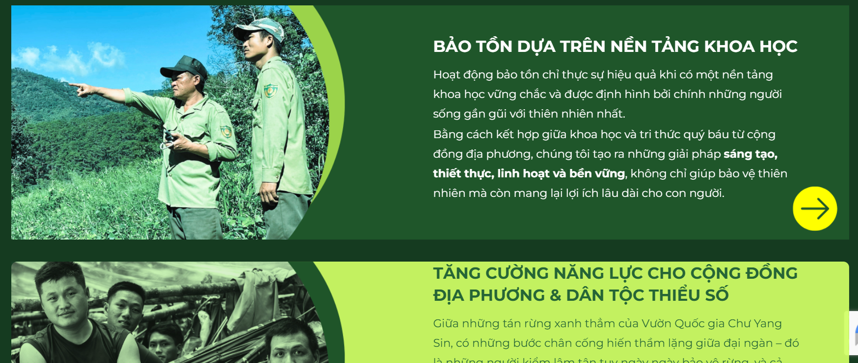
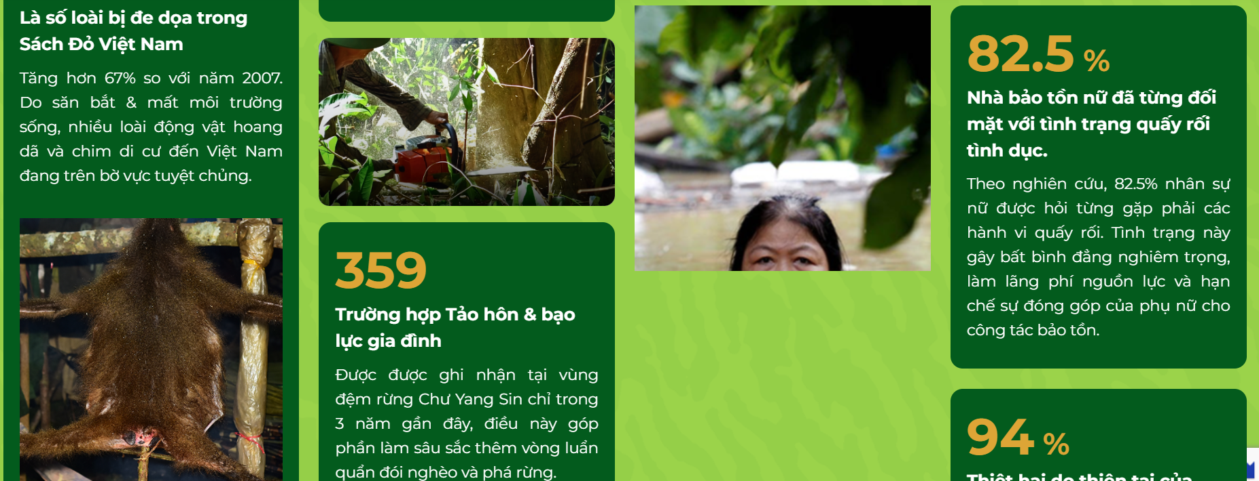
Tiêu đề lớn | VI | CÁC HOẠT ĐỘNG CỦA CHÚNG TÔI
 | EN | OUR PAST AND CURRENT WORKS
 |  | Nội dung | Link ảnh hoặc video | Note
Ninh Bình 2025 | VI | Bắt đầu từ chuyến đi tình nguyện tại Ninh Bình năm 2025, trải nghiệm này đã trở thành là cột mốc thay đổi hoàn toàn cách nhìn của đội ngũ sáng lập về công tác bảo tồn thiên nhiên.. Trong những ngày làm việc cùng lực lượng kiểm lâm và nhóm bảo tồn, đội ngũ sáng lập tham gia phục hồi rừng qua hoạt động trồng cây tại các khu vực phục hồi, chăm sóc các cá thể động vật hoang dã may mắn được cứu trợ, khảo sát và lắng nghe những chia sẻ về các điểm nóng hiện trạng rừng cũng như những khó khăn trong công tác tuần tra. Dấn thân vào công việc tái thiết rừng tại những vùng đất trọc và chăm sóc các cá thể được cứu hộ, đội ngũ sáng lập đã có một cái nhìn trực diện vào những con số gây nhức nhối về tốc độ mất rừng nguyên thủy và thực trạng săn bắn qua lời kể của các chuyên gia bản địa | Ảnh Cúc Phương | Text: bên trái ảnh trượt dạng slide: bên phải .
 | EN | Started with a volunteer trip to Ninh Binh in 2025, the experience became a turning point that completely shifted the founding team’s perspective on nature conservation. Working alongside forest rangers and conservation organizations, the team took part in forest restoration by planting trees in degraded areas, caring for caring for fortunate rescued wildlife, surveying forest conditions, and learning firsthand about deforestation hotspots and the challenges faced by those responsible for protecting them. Immersing themselves in the physical work of regenerating barren lands and tending to rescued animals, the founders gained a direct look at the alarming numbers behind the rapid loss of primary forests and the harsh reality of poaching shared by local experts.

Bản Đồ VIGIL / VIGIL Map | VI | Từ những dòng dữ liệu vệ tinh ghi nhận hàng thập kỷ biến động của tán rừng, đội ngũ dự án đã thu thập và xử lý khối lượng lớn dữ liệu đa nguồn để phát triển bản đồ dự báo nguy cơ mất rừng, lấy tỉnh Gia Lai làm vùng thí điểm. Thông qua hệ thống học máy phân tích sâu hơn 6.000 ô lưới 1km², bản đồ có khả năng nhận diện và khoanh vùng chính xác các khu vực rủi ro mất rừng cao. Mục tiêu của bản đồ là trao tận tay công cụ chiến lược này cho các tổ chức phi chính phủ (NGO) về môi trường và lực lượng kiểm lâm. Từ đó, hỗ trợ công tác dự báo, thiết lập chiến lược bảo vệ rừng chủ động, rút ngắn tối đa thời gian phản ứng và đảm bảo can thiệp kịp thời tại các điểm nóng vi phạm. | Đặt Ảnh hiển thị của map và gắn link map | Text: bên phải ảnh đại diện cho map: bên trái
 | EN | Drawing from satellite data that records decades of forest canopy changes, the team collected and processed massive multi-source datasets to develop a predictive deforestation risk map, selecting Gia Lai province as the pilot area. By analyzing over 6,000 1-km² grid cells through a machine learning pipeline, the map can accurately identify and isolate high-risk zones well before any actual loss occurs. The goal of the map is to place this strategic tool directly into the hands of environmental NGOs and forest rangers. Doing so will support proactive forecasting and the development of active conservation strategies, ultimately minimizing response times and ensuring swift interventions at violation hotspots.

Gia Lai 2026 | VI | Sau khi bản đồ nguy cơ mất rừng được xây dựng hoàn chỉnh trên dữ liệu vệ tinh, đội ngũ VIGIL trực tiếp đến Gia Lai trong ba ngày để đối chiếu những gì mô hình dự báo với thực trạng trên mặt đất. Làm việc cùng lực lượng kiểm lâm địa phương và chính quyền tỉnh, đội ngũ khảo sát các vùng được bản đồ đánh dấu nguy cơ cao, tìm hiểu nguyên nhân cụ thể đằng sau từng khu vực mất rừng và thu thập thêm dữ liệu thực địa để bổ sung chiều sâu cho pipeline nghiên cứu. Song song với công tác kỹ thuật, đội ngũ tham gia trồng rừng tại các vùng đất đang được phục hồi và dành thời gian lắng nghe người dân bản địa chia sẻ về đời sống mưu sinh gắn liền với rừng. Trải nghiệm này mở ra một góc nhìn mà dữ liệu vệ tinh không thể cung cấp: rừng không chỉ là tài nguyên cần bảo vệ mà còn là nền tảng kinh tế của cả cộng đồng, và bất kỳ chiến lược bảo tồn nào muốn bền vững đều cần tích hợp cả sinh kế lẫn du lịch xanh vào trong thiết kế của mình. | https://drive.google.com/drive/folders/1F8mjprky4QAcoiWCcF5PK9wA3LpofzIC?usp=drive_link | Text: bên trái ảnh trượt dạng slide: bên phải .
 | EN | After completing the deforestation risk map from satellite data, the VIGIL team traveled to Gia Lai for three days to ground-truth what the model had predicted against conditions on the ground. Working alongside local forest rangers and provincial authorities, the team surveyed areas flagged as high-risk by the map, investigated the specific causes behind each zone of forest loss, and collected additional field data to deepen the research pipeline. Alongside the technical work, the team participated in tree-planting activities at sites currently undergoing restoration and spent time in conversation with local communities about livelihoods built around the forest. The experience opened a dimension that satellite data alone cannot capture: forests are not only a resource to be protected but the economic foundation of entire communities, and any conservation strategy that aims to last must integrate sustainable livelihoods and green tourism into its core design.

Xuất bản Our Publications
Tiêu đề lớn | VI | CÁC NGHIÊN CỨU VÀ XUẤT BẢN CỦA CHÚNG TÔI
 | EN | OUR RESEARCHES AND PUBLICATIONS

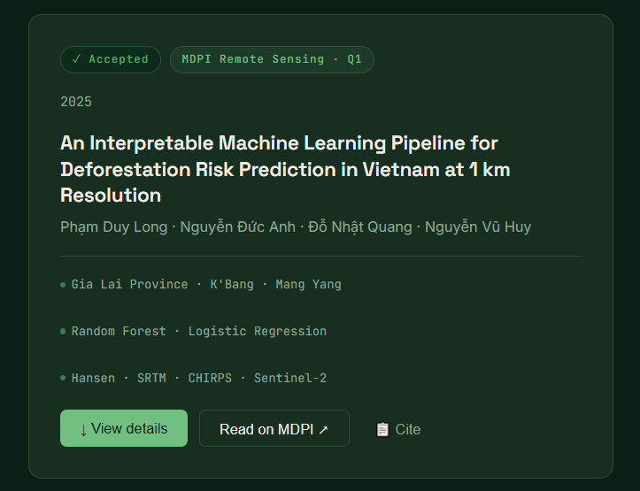
Layout |  | có thanh drop-down để lựa chọn bài nc. Sẽ có: - An Interpretable Machine Learning Pipeline for Deforestation Risk Prediction in Vietnam at 1 km Resolution | ***hiện tại mới chỉ có 1 nhưng sẽ có thêm trong tương lai
 |  | Nội dung | Reference
Khung hiển thị bài nghiên cứu | VN | [Tình trạng]: Chấp nhân - được đăng vào Tháng 9/2026 <Nối tiếp> [Tên báo] MDPI Remote Sensing - Q1 [Tên đề tài] An Interpretable Machine Learning Pipeline for Deforestation Risk Prediction in Vietnam at 1 km Resolution [Năm] 2026 [Ngôn ngữ] chỉ Tiếng Anh [Tên tác giả] Phạm Duy Long | Nguyễn Đức Anh | Đỗ Nhật Quang | Nguyễn Vũ Huy | Đàm Anh Thư | Trần Đăng An [Nút bấm extend chi tiết] View Details <Nối tiếp> [Nút bấm được gắn link để nhảy qua trang khác] MDPI link *** nút này làm mờ do chưa có link <Nối tiếp> [Nút bấm được gắn file dùng để download] Download our paper
 | EN | [Tình trạng]: Accepted - to be published in September 2026 <Nối tiếp> [Tên báo] MDPI Remote Sensing - Q1 [Tên đề tài] An Interpretable Machine Learning Pipeline for Deforestation Risk Prediction in Vietnam at 1 km Resolution [Năm] 2026 <Nối tiếp> [Ngôn ngữ] EN only [Tên tác giả] Pham Duy Long | Nguyen Duc Anh | Do Nhat Quang | Nguyen Vu Huy | Dam Anh Thu | Tran Dang An [Nút bấm extend chi tiết] View Details <Nối tiếp> [Nút bấm được gắn link để nhảy qua trang khác] MDPI link <Nối tiếp> [Nút bấm được gắn file dùng để download] Download our paper
 | [Nút bấm extend ra bảng chi tiết gồm 4 mục] | - Abstract | Deforestation monitoring requires reliable historical mapping and actionable risk signals that can be translated into operational priorities. This study presents a reproducible, grid-based machine-learning pipeline for deforestation-risk prediction and warning-zone generation in Gia Lai Province, Vietnam. The workflow is developed in K'Bang District and evaluated for geographic transferability in Mang Yang District. Public datasets are harmonized at a 1 km × 1 km grid-cell resolution, including Hansen Global Forest Change forest-cover and loss layers, SRTM elevation and slope, CHIRPS rainfall, and Sentinel-2 optical bands and vegetation/disturbance indices for the 2023 reporting year. A transparent baseline score is compared with logistic regression and random forest models. Performance is assessed using the area under the receiver operating characteristic curve (AUC), average precision (AP), precision, recall, F1-score, and capture rates within the top 5% and top 10% highest-risk cells. On the provided train-test split, logistic regression achieved AUC = 0.931, AP = 0.926, F1 = 0.881, and Capture@10% = 0.190; random forest achieved AUC = 0.942, AP = 0.914, F1 = 0.878, and Capture@10% = 0.184. For cross-district transfer from K'Bang to Mang Yang, logistic regression and random forest achieved AUC values of 0.743 and 0.767 and Capture@10% values of 0.170 and 0.145, respectively. The resulting data architecture, validation design, explainability outputs, and map-ready warning products provide a transparent foundation for district-scale monitoring and future expansion across Vietnam.
 |  | - Methodology | 01. Grid Construction The study area is partitioned into 1 km × 1 km grid cells, each assigned a unique cell_id. Labels and predictors are aggregated to this footprint to ensure spatial consistency across all three datasets and to support transparent mapping at district scale. 02. Outcome Definition A binary label is derived from the Hansen lossyear layer, which means a cell is positive if any forest loss occurred within it during 2001–2024. To focus on forested landscapes and reduce label noise, cells are filtered using baseline canopy cover (treecover2000 ≥ 30%). Samples are balanced ~50/50 to stabilize model fitting. An auxiliary field (loss_first_year) records the earliest observed loss year per cell for future temporal-validation designs. 03. Statistical Modeling & Interpretability: Three approaches are compared to evaluate the trade-off between predictive accuracy and interpretability. - Random Forest: Captures non-linear relationships and interactions among terrain, rainfall, and forest baseline predictors. - Logistic Regression: Coefficient signs and magnitudes directly map each predictor to its direction and strength of association with deforestation risk. - Baseline Risk Score: A minimal, standardized score computed from raw predictors. Serves as a transparent lower bound against which both ML models are evaluated. 04. Validation Design: - District Transfer Test: K'Bang District (4,000 cells) serves as the primary development set. Mang Yang District (2,000 cells) is held out entirely as a geographic transfer test. Models trained exclusively on K'Bang are then applied directly to Mang Yang. - Provided Train–Test Split: Within the combined sample, models are evaluated on an 80/20 held-out test set (N = 1,212 test samples, 620 positive cases) to report primary performance metrics.
 |  | - Datasets | https://docs.google.com/spreadsheets/d/1y6WZiRz9ja9B5l6O2pznkEnnlN2ftBO-CShL0A07K-E/edit?gid=1113643456#gid=1113643456
 |  | - Results | https://docs.google.com/spreadsheets/d/1y6WZiRz9ja9B5l6O2pznkEnnlN2ftBO-CShL0A07K-E/edit?gid=1982126464#gid=1982126464 | ** 3 ô to
 | [Nút bấm được gắn link để nhảy qua trang khác] | *** nút này làm mờ do chưa có link
 | [Nút bấm được gắn file dùng để download] | https://docs.google.com/document/d/1JPZjtsy4qORovDqZiaxUhsZKXE2jxmHW/edit?usp=sharing&ouid=104681234416147542434&rtpof=true&sd=true

Liên hệContact
Email, website, và link facebook:
email | vigil.greenorg@gmail.com
web: | *** Sau khi mua server và có tên domain thì add vào
facebook | https://www.facebook.com/share/18yn8UxqPE/?mibextid=wwXIfr

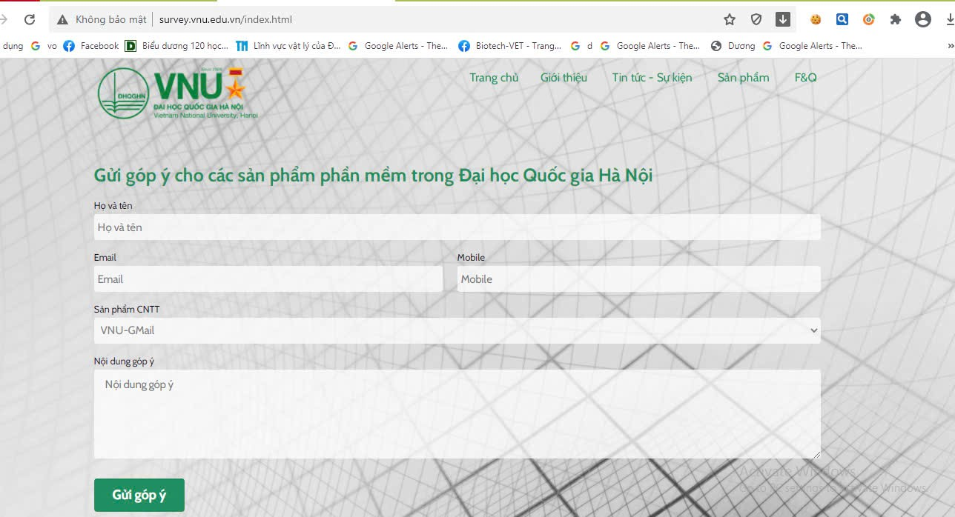
Function | Góp ý kiến tới tổ chức. Gồm các ô để điền có đề mục: - Họ và tên (bắt buộc): - Email (bắt buộc): - Mobile (nếu có): - Chủ đề của nội dung (bắt buộc): - Nội dung góp ý (bắt buộc): | reference

